DOSIFICACION
https://www.youtube.com/c/HebMerma |  |  |  |  |  |  |  |  |  |  |  |  |  |  |  | https://hebmerma.com/
 | Dosificacion de Baldes, Buggies y Carretillas para un 1m³

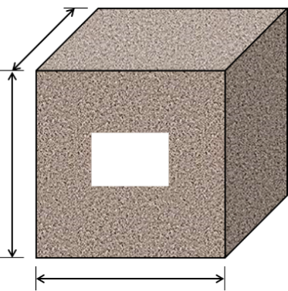
 |  |  |  | m³ requeridos: |  |  |  | Unidad: |  | 1 |  | m

 | Datos:
 |  | R1 =

 |  | R2 = |  |  |  |  |  |  | 1 |  | m

 |  | h =
 |  |  |  |  | Baldes x 1m³ | m | m³
 | Balde. |  |  |  | Buggie x 1m³ | ft | ft³ |  |  |  |  |  | 1 | m
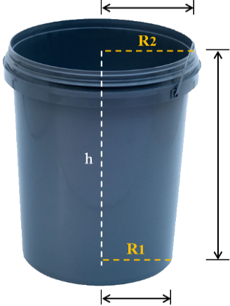
 |  |  |  |  | Carretilla x 1m³

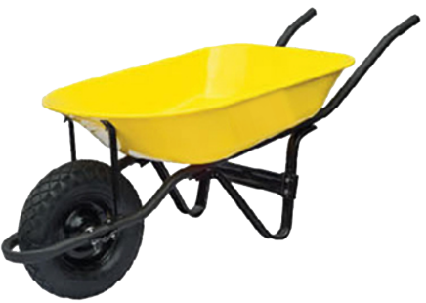
 |  |  |  |  |  |  |  |  |  |  |  |  |  |  | Carretilla
 |  |  |  |  |  |  |  |  |  |  |  |  |  |  | Buggie

 |  |  | Equivalencia de Datos x 1m³

 |  |  |  |  |  |  |  |  |  |  |  |  |  |  |  | https://www.youtube.com/c/HebMerma
https://hebmerma.com/

